6.3 Curva de estacionalidad des
Exprese en una tabla, planilla o gráfico la estacionalidad analizada del destino en relación a su negocio. En caso que opere más de un destino, determine los más relevantes para poder analizar las diferentes curvas de estacionalidad y analizar las temporadas baja/media/alta correspondientes. EJEMPLO

DESTINOS | enero | febrero | marzo | abril | mayo | junio | julio | agosto | septiembre | octubre | noviembre | diciembre
TIERRA DEL FUEGO- USHUAIA (Parque Nacional Tierra del Fuego) | 52430 |  |  |  |  |  |  |  |  |  |  | 35344
NEUQUEN - SAN MARTIN DE LOS ANDES ( Parque NAcional Lanin) |  | 3406 | 1330
ENTRE RIOS- GUALEGUAY (Reserva el Potrero, Parque NAcional el Palmar) |  |  |  | 95
CORRIENTES- CARLOS PELLEGRINI (Parque NAcional Ibera, Reserva Provincial Ibera) |  |  |  |  | 100 |  |  |  |  | 163
CORDOBA - MAR CHIQUITA (Parque Nacional Ansenuza, Laguna Mar Chiquita, Bañados del Río Dulce) |  |  |  |  |  | no registrado | no registrado
JUJUY - CALILEGUA (Parque Nacional Calilegua , Parque Provincial Potrero de Yala, Reserva Natural Las Lancitas) |  |  |  |  |  |  |  | 151 | 153
MISIONES- PUERTO IGUAZU (Parque Nacional Iguazú , Reserva Selva Iryapú , Jardín de los Picaflores ) |  |  |  |  |  |  |  |  |  |  | 55246

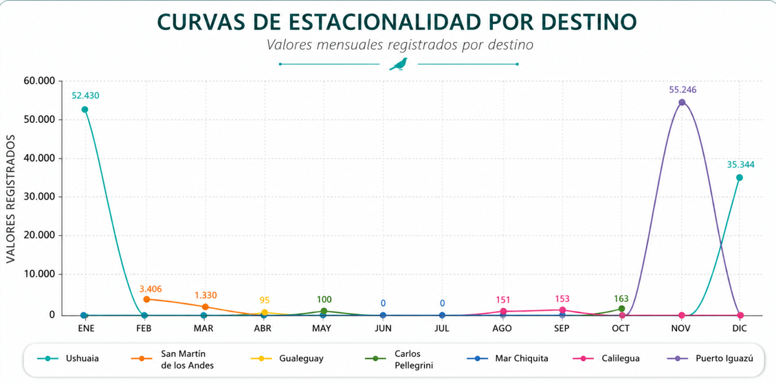
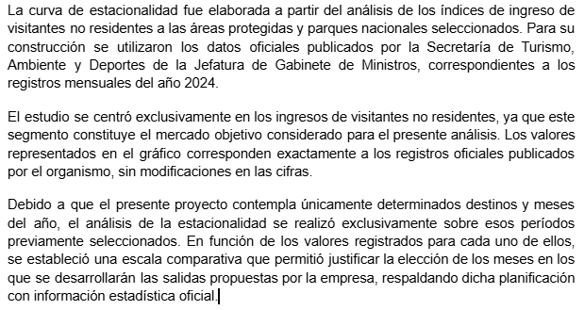

Ushuaia
67b5cf274b1b2764974804.pdf
GUALEGUAY
662be427e0f18585024323.pdf
6660b1af49220951137592.pdf
CARLOS PELLEGRINI
668fd9f95945b631468563.pdf
MAR CHIQUITA
66ad25216ead8260265929.pdf
66df05da50c68257252193.pdf
CALILEGUA
66f54ed629876598341926.pdf
67224323685b8205022336.pdf
IGUAZU
678a64576c9a8745313465.pdf
SAN MARTIN DE LOS ANDES
65dcde7888a5a688951815.pdf
65f88c68340d6147460453.pdf

6.5 Sueldos y cargas sociales
CCT 130/75 Convenio de Empleados de Comercio
Link: https://www.faecys.org.ar/faecys-acuerdo-paritario-cct-130-75-abril-mayo-junio-2026/
SUELDOS Y CARGAS SOCIALES INDICAR EN EL CASH FLOW (ACTUALIZAR SEGÚN INFLACIÓN) |  | Aplicar inflación para el cálculo de Sueldos y Cargas Sociales (mes a mes)
Posición | Salario Mensual ($ BRUTOS) Año 1
Vendedor 1 | $1,165,929.00 | SÓLO MODIFICAR ESTOS VALORES
Vendedor 2 | $1,165,929.00
Marketing | $1,160,096.00
Compras | $1,157,173.00
Administrativo 1 | $1,165,929.00
Administrativo 2 | $1,165,929.00
Coordinador de producto | $1,165,929.00
Coordinador operativo | $1,165,929.00
Sub Total BRUTO (por mes) | $9,312,843.00 | NO MODIFICAR FÓRMULAS
Proporcional SAC BRUTO (mensual) | $776,070.25
Total mensual BRUTO (Sueldos + Proporcional SAC) | $10,088,913.25

APORTES PATRONALES EMPLEADOR (sobre sueldo BRUTO) | Año 1 (por mes)

Jubilacion (16%) | $1,614,226.12 | NO MODIFICAR FÓRMULAS
PAMI (2%) | $201,778.27
Obra social (6%) | $605,334.80
Fondo Nacional de Empleo (1,5%) | $151,333.70
Seguro de Vida Obligatorio (0,03%) | $30,266.74
ART (3%) | $302,667.40
Sub Total (Mensual) Aportes Patronales | $2,905,607.02



Información Salario

